Managed
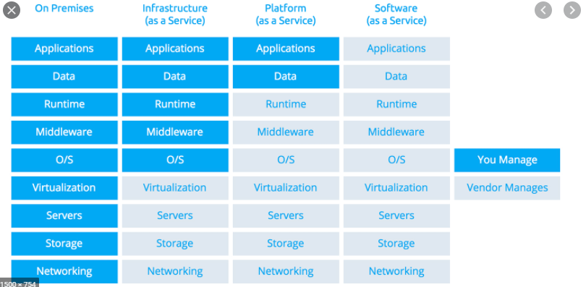

In het geval van een SAAS oplossing wordt een deel gemanaged door Microsoft in opdracht van Amsterdam (tot middleware) en een deel door Amsterdam (runtime, functionele beheer) en een deel door de leverancier (data en applicatie).

